Flash report (214)
Chart time series | Hiện tại | Mong muốn | Requester | Dealine | Note | Trạng thái | DEV Note | Filter | Param
Bộ lọc | Filter pane đang fixed cùng với scorecard | (Bỏ qua nếu đã có) Fixed only filter pane. Scorecard vẫn scroll như các chart bên dưới | Như |  |  | Đã fixed |  | Kho | {{whseid}}
Bộ lọc | Single option | (Bỏ qua nếu đã có) Đổi thành multiple option | Như |  |  | Đã fixed |  | Kênh bán hàng | {{group_name}}
Bộ lọc | Chưa standard filter name | (Bỏ qua nếu filter name đã follow theo chuẩn bên dưới) Chuẩn hóa tên bộ lọc cho tất cả view: - Kho - Khu vực giao hàng - Nhóm hàng - Kênh bán hàng - Nhà vận tải - Loại ngày - Từ ngày - Đến ngày | Như |  |  | Đã fixed |  | Nhóm hàng | {{group_of_cargo}}
Bộ lọc "Kho" | Đang show giá trị hard code | (Bỏ qua nếu đã lấy từ query) Lấy từ câu query masterdata Phân cấp bộ lọc: - BKD: gồm BKD1, BKD2, BKD3, Kho ngoài BKD - NKD: gồm NKD, kho ngoài NKD | Như |  | Câu SQL trong gg sheet Feedback | Đã fixed |  | Brand | {{brand}}
Bộ lọc "Khu vực giao hàng" | Đang show giá trị hard code | (Bỏ qua nếu đã lấy từ query) Lấy từ câu query masterdata | Như |  | Câu SQL trong gg sheet Feedback | Đã fixed |  | Khu vực giao hàng | {{region}}
Bộ lọc "Kênh bán hàng" | Đang show giá trị hard code | (Bỏ qua nếu đã lấy từ query) Lấy từ câu query masterdata | Như |  | Câu SQL trong gg sheet Feedback | Đã fixed |  | UOM | {{uom}}
Bộ lọc "Nhà vận tải" | Đang show giá trị hard code | (Bỏ qua nếu đã lấy từ query) Lấy từ câu query masterdata | Như |  | Câu SQL trong gg sheet Feedback | Đã fixed |  | Date Type | {{date_type}}
Bộ lọc "Khoảng thời gian" | Chưa limit lọc dữ liệu 2 năm | (Bỏ qua nếu đã có) Limit lọc dữ liệu rolling 2 years, tránh hiển thị quá nhiều dữ liệu => sập site - Nếu chọn hơn 2 years thì hiển thị cảnh báo "Không lọc dữ liệu quá 2 năm" | Như |  |  | Đã fixed |  | Date Range | {{from_date}}, {{to_date}}
Nút Apply filters, Reset filter | Chưa có nút apply, reset | (Bỏ qua nếu đã có) Làm giống site cũ, đồng bộ tất cả các view còn lại | Như |  |  | Đã fixed
Tính năng download hình ảnh, excel | Chưa có download report, download chart | (Bỏ qua nếu đã có) Làm giống site cũ, đồng bộ tất cả các view còn lại | Như |  |  | Đã fixed
Vị trí thanh Biểu đồ, Chi tiết bảng | Chưa đồng bộ giữa các view. Cần thống nhất 1 kiểu | (Bỏ qua nếu đã có) Làm giống site cũ, đồng bộ tất cả các view còn lại | Như |  |  | Đã fixed
Chart time series | Chưa có switch Day/Week/Month | (Bỏ qua nếu đã có) Đối với các chart theo thời gian thì cho option switch Day/Week/Month (FORMAT tương tự view OTIF) Làm giống site cũ, đồng bộ tất cả các view còn lại | Như |  |  | Đã fixed
Chart time series | Trục thời gian | (Bỏ qua nếu đã có) Show format: dd/mm/yyyy, không show timestamp | Như |  |  | Đã fixed | k có chart time
Show số liệu lên chart | Chưa show số liệu, phải hover mới hiện số liệu | (Bỏ qua nếu đã có) Nguyên tắc: - % thì làm tròn 2 chữ số (64.59% --> 64%) - số thập phân thì lấy số nguyên kèm đơn vị tính (ví dụ 11.2 pallet --> 11 pallet) | Như |  |  | Đã fixed
Sort + Search ở report | Chưa có search/sort ở report | (Bỏ qua nếu đã có) Thêm thanh search bar + sort ở report. Nguyên tắc: - Các field có ít giá trị thì dùng select option, multiple option - Các field có nhiều giá trị thì dùng search bar | Như |  |  | Đã fixed
Filter Brand | Concept chưa đúng | Filter brand chỉ có giá trị các brand, không phải bộ lọc phân cấp Show hết | Như |  |  | Đã fixed
Thêm tính năng ẩn cột | Cho hide các cột | Hide các cột không liên quan đến các chart, filter | Như |  |  | Đã fixed
Report lý do rớt đơn |  | thêm cột total cho table report hàng rớt | Như |  |  | Đã fixed
Bar chart |  | bổ sung thêm thuôc tính thêm kế hoạch xuất và tổng thực xuất | Như |  |  | Đã fixed
Relayout view |  | Chart khu vực lên trước | Như |  |  | Đã fixed
Sai loại chart | Chart "Theo khu vực giao hàng", "Tiến độ theo kho hệ thống", "Theo NPP/Customer", "Theo kênh bán hàng" | Loại chart bị sai => đúng là giống concept của chart "Phân bổ E2E", mỗi trạng thái là 1 cột | Như |  |  | Đã fixed
9 report Flash report | đang gọi API?? | không thấy chỗ thiết lập query | Như |  |  | Đã fixed
[BUG] | Số của scorecard "Tổng Volume kế hoạch" không khớp với output query Chart "BĐ theo vùng" không khớp với output query | Thao tác: Chọn loại ngày: Ngày GI Lọc ngày 28/4/2026 Output: Số kế hoạch đúng là 1434.96 Số UI display là 1375,23 | Như |  |  | Đã fixed | 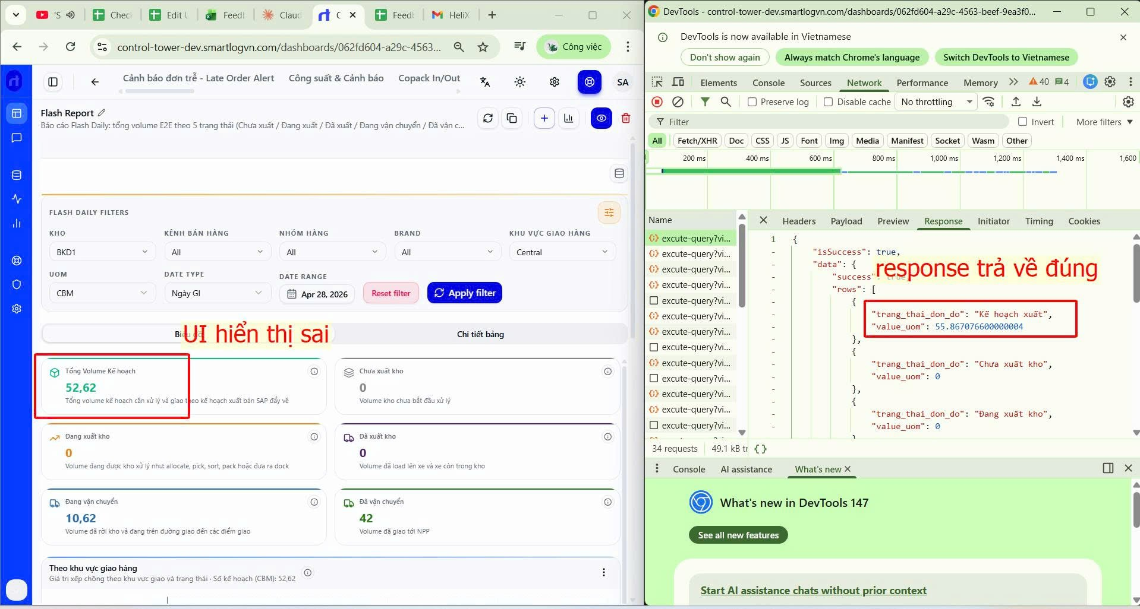
[BUG] | Report hàng rớt + Report lý do rớt đơn không lên số | Thao tác: Chọn loại ngày: Ngày GI Lọc ngày 01/04 - 28/4/2026 Output: Output đúng là hình bên phải.Hình đầu tiên là report hàng rớt; hình 2 là report lý do rớt đơn | ---REPORT HÀNG RỚT WITH flash_base AS ( SELECT t.* FROM analytics_workspace.mv_flash_report t WHERE 1 = 1 and t.delivery_date_1 BETWEEN toDate('2026-04-01') AND toDate('2026-04-28') -- Date filter (fix robust) --AND ( -- toDate( -- CASE -- WHEN 'Ngày GI' = 'Ngày GI' -- THEN t.delivery_date_1 -- WHEN {{date_type}} = 'ETD gửi thầu (đơn)' -- THEN t.etd_chuyen_gui_thau -- WHEN {{date_type}} = 'ETA gửi thầu (đơn)' -- THEN t.eta_giao_hang_cho_npp -- WHEN {{date_type}} = 'Actual Ship Date' -- THEN t.actual_ship_date -- WHEN {{date_type}} = 'ATA đơn' -- THEN t.ata_den -- END) -- BETWEEN toDate(coalesce({{from_date}}, '2026-04-01')) -- AND toDate(coalesce({{to_date}}, '2026-04-28')) --) -- ---- Sales Channel --AND if( -- arraySort([{{group_name}}]) = ( -- SELECT arraySort(groupArray(DISTINCT channel_code)) FROM analytics_workspace.mv_filter_channel -- ), -- 1 = 1, -- t.group_name IN ({{group_name}}) --) -- ---- Warehouse --AND if( -- arraySort([{{whseid}}]) = ( -- SELECT arraySort(groupArray(DISTINCT whseid)) FROM analytics_workspace.mv_filter_warehouse -- ), -- 1 = 1, -- t.whseid IN ({{whseid}}) --) -- -- -- Brand --AND if( -- arraySort([{{brand}}]) = ( -- SELECT arraySort(groupArray(DISTINCT brand_code)) FROM analytics_workspace.mv_filter_cargo_brand -- ), -- 1 = 1, -- coalesce(t.brand, 'Unclassified') IN ({{brand}}) --) -- ---- Cargo Group --AND if( -- arraySort([{{group_of_cargo}}]) = ( -- SELECT arraySort(groupArray(DISTINCT group_of_cargo_code)) FROM analytics_workspace.mv_filter_cargo_brand -- ), -- 1 = 1, -- coalesce(t.group_of_cago, 'Unclassified') IN ({{group_of_cargo}}) --) -- ---- Area --AND if( -- arraySort([{{region}}]) = ( -- SELECT arraySort(groupArray(DISTINCT group_area_code)) FROM analytics_workspace.mv_filter_region -- ), - | ---REPORT LÝ DO RỚT WITH base AS ( SELECT t.* FROM analytics_workspace.mv_dropped_report t WHERE 1 = 1 and t.delivery_date_1 BETWEEN toDate('2026-04-01') AND toDate('2026-04-28') -- Date filter (fix robust) --AND ( -- toDate( -- CASE -- WHEN {{date_type}} = 'Ngày GI' -- THEN t.delivery_date_1 -- WHEN {{date_type}} = 'ETD gửi thầu (đơn)' -- THEN t.etd_chuyen_gui_thau -- WHEN {{date_type}} = 'ETA gửi thầu (đơn)' -- THEN t.eta_giao_hang_cho_npp -- WHEN {{date_type}} = 'Actual Ship Date' -- THEN t.actual_ship_date -- WHEN {{date_type}} = 'ATA đơn' -- THEN t.ata_den -- END) -- BETWEEN toDate(coalesce({{from_date}}, '2026-04-28')) -- AND toDate(coalesce({{to_date}}, '2026-04-28')) --) -- ---- Sales Channel -- [[ AND t.group_name IN ({{group_name}}) ]] --AND if( -- arraySort([{{group_name}}]) = ( -- SELECT arraySort(groupArray(DISTINCT channel_code)) FROM analytics_workspace.mv_filter_channel -- ), -- 1 = 1, -- t.group_name IN ({{group_name}}) --) -- ---- Warehouse --AND if( -- arraySort([{{whseid}}]) = ( -- SELECT arraySort(groupArray(DISTINCT whseid)) FROM analytics_workspace.mv_filter_warehouse -- ), -- 1 = 1, -- t.whseid IN ({{whseid}}) --) -- -- -- Brand --AND if( -- arraySort([{{brand}}]) = ( -- SELECT arraySort(groupArray(DISTINCT brand_code)) FROM analytics_workspace.mv_filter_cargo_brand -- ), -- 1 = 1, -- coalesce(t.brand, 'Unclassified') IN ({{brand}}) --) -- ---- Cargo Group --AND if( -- arraySort([{{group_of_cargo}}]) = ( -- SELECT arraySort(groupArray(DISTINCT group_of_cargo_code)) FROM analytics_workspace.mv_filter_cargo_brand -- ), -- 1 = 1, -- coalesce(t.group_of_cago, 'Unclassified') IN ({{group_of_cargo}}) --) -- ---- Area --AND if( -- arraySort([{{region}}]) = ( -- SELECT arraySort(groupArray(DISTINCT group_area_code)) FRO |  | Đã fixed
[UI] | Sắp xếp legend của các bar chart cho dễ hiểu | Legend theo thứ tự: Plan, Actual, Chưa xuất kho, Đang xuất kho, Đã xuất kho, Đang vận chuyển, Đã vận chuyển Cho tất cả bar chart có dùng legend này |  |  |  | Đã fixed

Tỷ lệ Đáp ứng & Tuân thủ (234)
Mục cần chỉnh sửa | Hiện tại | Mong muốn | Requester | Dealine | Note | Trạng thái | DEV | DEV Note
Bố cục của view | Hiện tại view có 2 phần: Tỷ lệ đáp ứng chuyến gửi thầu, Tỷ lệ tuân thủ chuyến vận hành. Cùng hiển thị trên 1 trang | Tách 2 phần như view VFR: 1 trang hiển thị phần Tỷ lệ đáp ứng chuyến gửi thầu, 1 trang hiển thị phần Tỷ lệ tuân thủ chuyến vận hành | Thanh | 17/04/2026 | 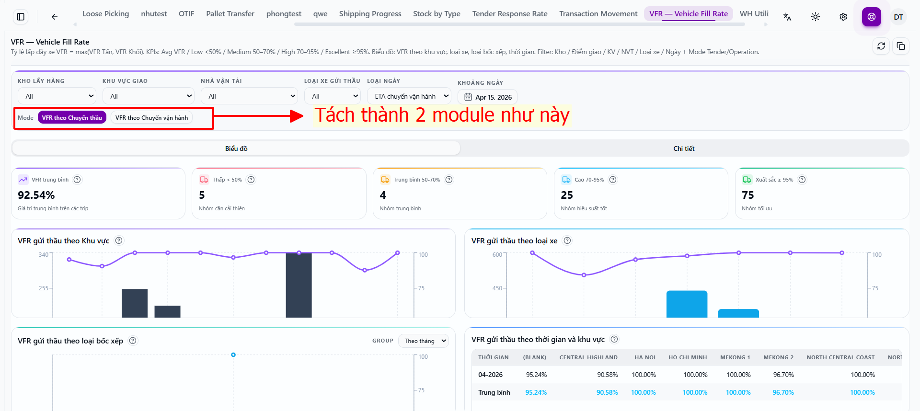 | New | Quyến
Bộ lọc | Chỉ có bộ lọc của chart view "Tỷ lệ đáp ứng gửi thầu" | Bổ sung thêm nhóm bộ lọc cho các chart view "Tỷ lệ tuân thủ vận hành", gồm bộ lọc: Mã điểm, Loại điểm, Nhà vận tải, Loại thời gian, Khoảng thời gian | Thanh |  |  | New | Quyến
Dòng chú thích của card view " Tỷ lệ đáp ứng chuyến gửi thầu" | Các dòng phía dưới số mô tả chưa đúng | Mô tả lại, lần lượt là: - Tỷ lệ chuyến gửi thầu được đáp ứng - Số chuyến gửi thầu được đáp ứng - Số chuyến gửi thầu không được đáp ứng - Tổng số chuyến gửi thầu - Tổng số chuyến vận hành | Thanh
Chart "Tỷ lệ đáp ứng theo thời gian" | Không có chart group theo ngày | Bổ sung chart group theo ngày | Thanh |  | 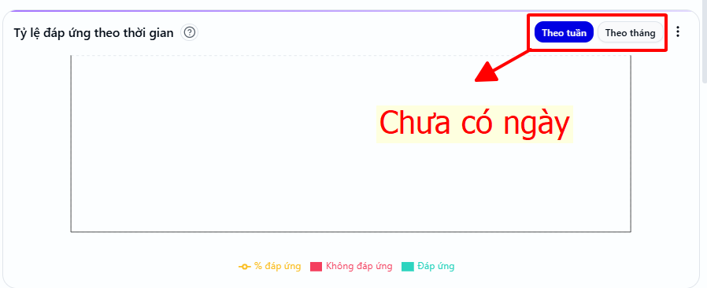 | New | Quyến
Report "Dữ liệu chi tiết tỷ lệ đáp ứng gửi thầu" | Không hiển thị data mặc dù đã chèn câu SQL | Hiện thị data của câu SQL đã chèn | Thanh |  |  | New | Quyến
Param {{pickup_warehouse}} | Truyền chưa đúng, các value không có dấu nháy phân tách -- Kho lấy hàng AND if( arraySort(['Kho trong - BKD,Kho trong - NKD,Kho Hủy - BKD,Kho Hủy - NKD,Kho BEE_BKD,Kho ngoài - NKD,Kho ngoài 2 - NKD,KHO ICD_12,Kho Bao Bì & Nguyên Vật Liệu']) = ( SELECT arraySort(groupArray(DISTINCT ten_he_thong)) FROM analytics_workspace.mv_masterdata_kho_stm ), 1 = 1, t.diem_nhan IN ('Kho trong - BKD,Kho trong - NKD,Kho Hủy - BKD,Kho Hủy - NKD,Kho BEE_BKD,Kho ngoài - NKD,Kho ngoài 2 - NKD,KHO ICD_12,Kho Bao Bì & Nguyên Vật Liệu') | có dấu nháy cho từng value -- Kho lấy hàng AND if( arraySort(['Kho trong - BKD','Kho trong - NKD','Kho Hủy - BKD','Kho Hủy - NKD','Kho BEE_BKD','Kho ngoài - NKD','Kho ngoài 2 - NKD','KHO ICD_12','Kho Bao Bì & Nguyên Vật Liệu']) = ( SELECT arraySort(groupArray(DISTINCT ten_he_thong)) FROM analytics_workspace.mv_masterdata_kho_stm ), 1 = 1, t.diem_nhan IN ('Kho trong - BKD','Kho trong - NKD','Kho Hủy - BKD','Kho Hủy - NKD','Kho BEE_BKD','Kho ngoài - NKD','Kho ngoài 2 - NKD','KHO ICD_12','Kho Bao Bì & Nguyên Vật Liệu') | Thanh
Các bộ lọc còn lại trừ bộ lọc "Khoảng thời gian" | Khi chọn xong nhấn apply filter thì trang tự động load lại, khi thì dùng được | Fix khi chọn bộ lọc và nhấn apply thì luôn luôn load lại chart không load lại trang | Thanh
Bộ lọc "Khoảng thời gian" | Tên "DATE RANGE" | Đổi tên thành "Khoảng thời gian" | Thanh |  |  | New | Quyến
Card view "Tỷ lệ tuân thủ vận hành" | Bị thừa | Loại bỏ card "Tuân thủ M/A", "Loading đạt chuẩn" | Thanh |  |  | New | Quyến
Card "Tỷ lệ tuân thủ" | chưa có thông tin "Số điểm tuân thủ/ Tổng số điểm vận hành" | Bổ sung | Thanh |  | 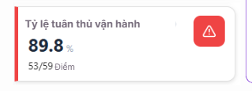 | New | Quyến
Chart "Tỷ lệ tuân thủ theo ngày" | Bị thừa | Loại bỏ | Thanh |  |  | New | Quyến
Report "Dữ liệu chi tiết tỷ lệ tuân thủ vận hành" | Không hiển thị data mặc dù đã chèn câu SQL | Hiện thị data của câu SQL đã chèn | Thanh |  |  | New | Quyến
Layout view "Tỷ lệ tuân thủ vận hành" | Chưa đúng | Điều chỉnh lại như ảnh | Thanh |  | 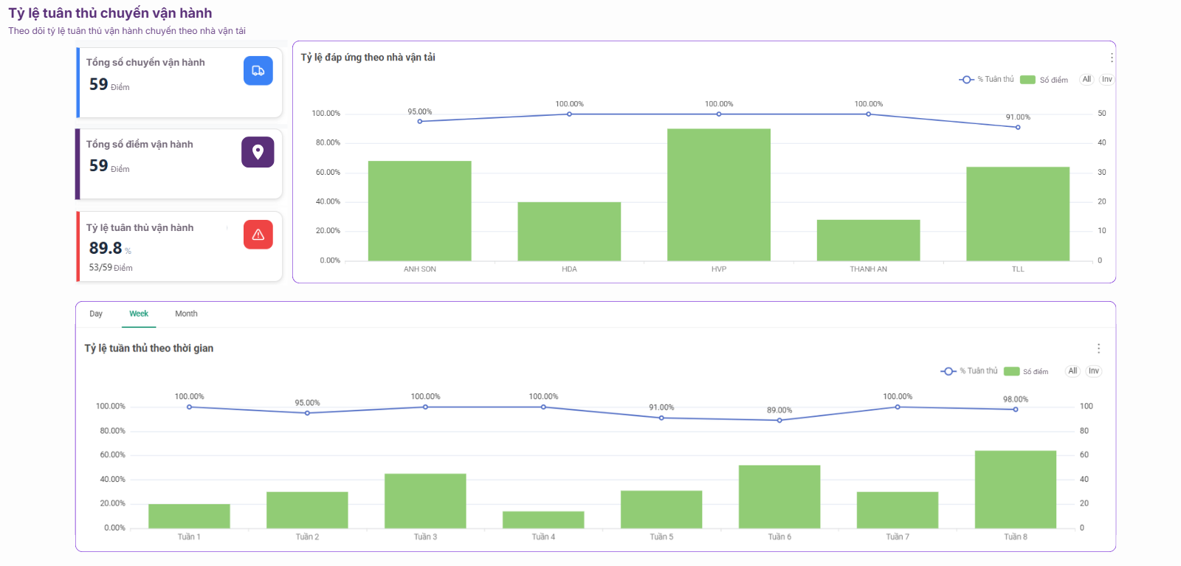 | New | Quyến

